상품제안서
[비빅스] 마그네틱 차량용 거치대 H13 | 상품코드: F00290

 |  |  |  |  |  | 02-412-0044 | www.easy1.co.kr
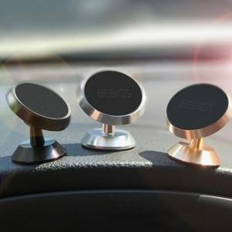

【상세/제작정보】 | .

【인쇄/포장옵션】 | 레이저, 풀칼라 / 포장지포장

【공급단가】 | 수량 | 100~ | 500~ | 1,000~ | 3,000~
*VAT별도 | 단가 | 2,840원 | 2,730원 | 2,630원 | 2,520원

【상품 URL】 | http://www.easy1.co.kr/src/goods_detail.php?gdno=290

